1 Archivement
En esta columna se marcan los puntos obtenidos por cada actividad desarrollada. Si no se desarrollo la actividad poner Cero.

 | Team Members: |  |  | Addresing

1 | Morales Núñez Gabriel |  |  | Private | 192.168.0.0/16 | Date: | 2023-06-01
2 | Valdez Rico Mario |  |  | Public | 40.0.0.0/8

 | Deliverable |  | Achievements |  | Accomplished |  |  | (A) | Utilizar el formato utilizado para subnetting

TASK 1
 | multiuser mode topology | 3 | 3
 | VLSM addressing scheme (A) | 7 | 7
 | Conectividad extremo-a-extremo | 10 | 10

 | Static Routing
 | Static Route | 2 | 2
 | Default Static Route | 2 | 2
 | Ruta de respaldo | 2 | 2

 | LAN

 | VLANs & Tuncking (HQ, Branch) | 8 | 8
 | Sales
 | Accounting
 | HR
 | Production
 | Management
 | Native
 | Inter-VLAN Routing (HQ, Branch) | 10 | 10

TASK 2

 | Redundancy
 | Etherchannel PAgP | 3 | 3
 | HSRP | 3 | 3

 | DHCP
 | DHCP server | 10 | 10
 | DHCP Relay Agent | 5 | 5

 | Management
 | Syslog | 5 | 5
 | DNS | 2 | 2

 | Services
 | Web | 3 | 3
 | Ftp | 3 | 3
 | Mail | 3 | 3

TASK 3

 | Remote management configuration SSH | 2 | 2
 | Switch port security configuration | 2 | 0

TASK 4

 | Team Work Evidence | 5 | 5
 | Lessons Learned | 5 | 5
 | Troubleshooting | 5 | 5 |  |  |  | Problemas encotrados y como se resolvieron

 |  |  | 98 |  | 0

 |  | 100

3 Lessons Learned
Lessons learned are the documented information that reflects both the positive and negative experiences of a project.
https://www.pmi.org/learning/library/lessons-learned-next-level-communicating-7991

Lessons learned
organizational knwoledge
organizational knwoledge sharing
Lessson Learned
 |  |  | wikis, blogs,
1 | Estrategía Utilizada para solucionar el problema
2 | Que me funciono y lo volveré a repetir
3 | Que no funciono y no lo volverá a utilizar
4 | Reflexión Final | https://www.pmi.org/learning/library/applying-lessons-learned-implement-project-8344

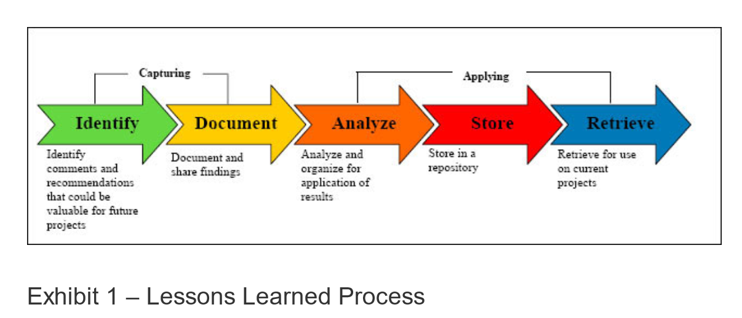
1 | What went right
2 | What went wrong
3 | What needs to be improved

1 | Volver a versiones anteriores donde funcionaba
2 | El trabajo en equipo ayudó a reducir la carga de ambos ya que los problemas eran similares
3 | La funcionalidad multiusuario de packet tracer
4 | Trabajar en equipo en este proyecto fue una experiencia altamente enriquecedora, ya que nos brindó la oportunidad de compartir conocimientos y aprovechar nuestras habilidades individuales para resolver problemas de manera colaborativa. Durante el desarrollo del proyecto, nos dimos cuenta de la importancia de la comunicación efectiva y la colaboración entre los miembros del equipo. En resumen, este proyecto proporcionó valiosa experiencia en la configuración y administración de redes empresariales complejas, así como habilidades en resolución de problemas y colaboración en equipo.

